44 市町村民税負担額（人口１人当たり）
 | 44 市町村民税負担額（人口１人当たり）

 | 時点 2023(R5)年度（毎年） |  |  |  |  |  |  | 平 均 値 |  |  |  | 65,863
 | 単位 円 |  |  |  |  |  |  | 標準偏差 |  |  |  | 18,106
 | 市町村名 | 指標 | 順位 |  | #REF! | 備考 | 市町村名 | 指標 | 順位 |  | #REF! | 備考

 | 市町村平均 | 65,863 |  | － |  |  | 八街市 | 52,795 |  | 42
 | 千葉市 | 111,339 |  | 3 |  |  | 印西市 | 75,296 |  | 13
 | 銚子市 | 58,279 |  | 30 |  |  | 白井市 | 73,253 |  | 16
 | 市川市 | 92,314 |  | 4 |  |  | 富里市 | 60,244 |  | 28
 | 船橋市 | 81,406 |  | 9 |  |  | 南房総市 | 43,612 |  | 54
 | 館山市 | 54,810 |  | 37 |  |  | 匝瑳市 | 53,500 |  | 41
 | 木更津市 | 74,066 |  | 15 |  |  | 香取市 | 53,620 |  | 40
 | 松戸市 | 76,441 |  | 12 |  |  | 山武市 | 52,437 |  | 43
 | 野田市 | 64,491 |  | 22 |  |  | いすみ市 | 49,013 |  | 49
 | 茂原市 | 61,506 |  | 26 |  |  | 大網白里市 | 56,707 |  | 32
 | 成田市 | 84,407 |  | 7 |  |  | 酒々井町 | 61,625 |  | 25
 | 佐倉市 | 71,722 |  | 18 |  |  | 栄町 | 52,303 |  | 44
 | 東金市 | 56,866 |  | 31 |  |  | 神崎町 | 56,593 |  | 33
 | 旭市 | 56,341 |  | 34 |  |  | 多古町 | 68,858 |  | 20
 | 習志野市 | 86,601 |  | 5 |  |  | 東庄町 | 55,390 |  | 36
 | 柏市 | 79,429 |  | 10 |  |  | 九十九里町 | 48,209 |  | 50
 | 勝浦市 | 50,857 |  | 46 |  |  | 芝山町 | 128,534 |  | 1
 | 市原市 | 76,837 |  | 11 |  |  | 横芝光町 | 50,076 |  | 48
 | 流山市 | 82,009 |  | 8 |  |  | 一宮町 | 61,450 |  | 27
 | 八千代市 | 74,432 |  | 14 |  |  | 睦沢町 | 45,101 |  | 52
 | 我孫子市 | 70,839 |  | 19 |  |  | 長生村 | 54,349 |  | 39
 | 鴨川市 | 59,721 |  | 29 |  |  | 白子町 | 54,728 |  | 38
 | 鎌ケ谷市 | 64,486 |  | 23 |  |  | 長柄町 | 56,247 |  | 35
 | 君津市 | 73,202 |  | 17 |  |  | 長南町 | 51,260 |  | 45
 | 富津市 | 62,663 |  | 24 |  |  | 大多喜町 | 47,275 |  | 51
 | 浦安市 | 123,423 |  | 2 |  |  | 御宿町 | 50,586 |  | 47
 | 四街道市 | 65,714 |  | 21 |  |  | 鋸南町 | 44,083 |  | 53
 | 袖ケ浦市 | 85,255 |  | 6

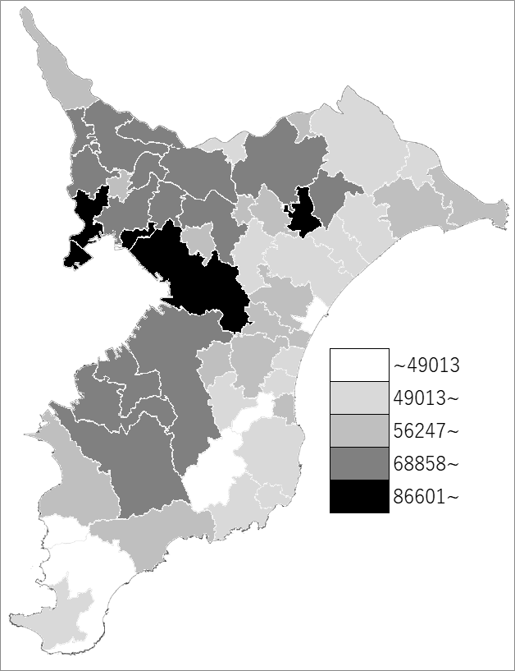
 | 市町村平均の推移
令和元年度 | 63444
令和2年度 | 62088
令和3年度 | 62267
令和4年度 | 64122
令和5年度 | 65863

《備 考》 ・資料出所 総務省「市町村別決算状況調」 ・算出方法 市町村民税歳入総額÷住民基本台帳人口(R6.1.1)

